关系图
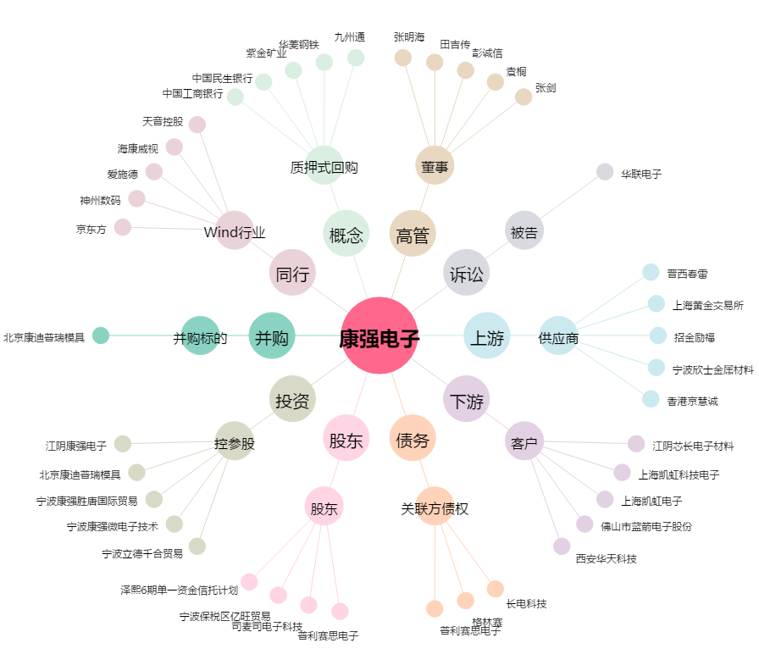
康强电子[002119.SZ] - 关系概览图

